Cuadro 1
ENCUESTA NACIONAL DE ARROZ MECANIZADO, ENAM II SEMESTRE 2022

Área sembrada, cosechada, producción y rendimiento de arroz mecanizado Total nacional y principales departamentos arroceros, Cve y variación. II Semestre (2021 - 2022)

Índice
Cuadro 1. Área sembrada, cosechada, producción y rendimiento de arroz mecanizado según departamentos (C.V.e, ±IC95%, límite inferior, límite superior y variación)
Departamento | Área sembrada |  |  |  |  |  |  | Área cosechada2 |  |  |  |  |  |  | Producción 3 |  |  |  |  |  |  | Rendimiento
 | 2021-II | 2022-II |  |  | Intervalo de confianza 95% |  | Variación 2022-II / 2021-II | 2021-II | 2022-II |  |  | Intervalo de confianza 95% |  | Variación 2022-II / 2021-II | 2021-II | 2022-II |  |  | Intervalo de confianza 95% |  | Variación 2022-II / 2021-II | 2021-II | 2022-II |  |  | Intervalo de confianza 95% |  | Variación 2022-II / 2021-II
 | Hectárea (ha) | Hectárea (ha) | CVe (%) | ±IC 95% | Límite Inferior (ha) | Límite superior (ha) |  | Hectárea (ha) | Hectárea (ha) | CVe (%) | ±IC 95% | Límite Inferior (ha) | Límite superior (ha) |  | Tonelada (t) | Tonelada (t) | CVe (%) | ±IC 95% | Límite Inferior (t) | Límite superior (t) |  | t/ha | t/ha | CVe (%) | ±IC 95% | Límite Inferior (t/ha) | Límite superior (t/ha)
Total Nacional | 151,988 | 177,221 | 1.7 | 5,761 | 171,460 | 182,982 | 16.6% | 385,791 | 357,275 | 0.7 | 4,949 | 352,327 | 362,224 | -7.4% | 2,117,930 | 2,026,227 | 0.5 | 18,753 | 2,007,474 | 2,044,981 | -4.3%

Meta | 14,557 | 18,069 | - | - | 18,069 | 18,069 | 24.1% | 56,657 | 66,483 | - | - | 66,483 | 66,483 | 17.3% | 302,027 | 374,712 | 0.8 | 6,152 | 368,560 | 380,863 | 24.1% | 5.33 | 5.64 | 0.8 | 0.09 | 5.54 | 5.73 | 5.7%
Casanare | 13,843 | 19,631 | - | - | 19,631 | 19,631 | 41.8% | 175,389 | 160,626 | - | - | 160,626 | 160,626 | -8.4% | 914,932 | 851,900 | 0.9 | 15,548 | 836,352 | 867,448 | -6.9% | 5.22 | 5.30 | 0.9 | 0.10 | 5.21 | 5.40 | 1.7%
Tolima | 40,397 | 47,972 | - | - | 47,972 | 47,972 | 18.8% | 48,439 | 39,180 | 2.1 | 1,592 | 37,588 | 40,772 | -19.1% | 367,531 | 295,896 | 1.2 | 7,110 | 288,786 | 303,006 | -19.5% | 7.59 | 7.55 | 1.2 | 0.18 | 7.37 | 7.73 | -0.5%
Huila | 18,700 | 18,083 | 2.3 | 827 | 17,256 | 18,910 | -3.3% | 13,021 | 15,999 | 5.1 | 1,608 | 14,392 | 17,607 | 22.9% | 98,576 | 123,131 | 0.5 | 1,234 | 121,897 | 124,365 | 24.9% | 7.57 | 7.70 | 0.5 | 0.08 | 7.62 | 7.77 | 1.7%
Resto Departamentos 1 | 64,490 | 73,466 | 4.0 | 5,701 | 67,765 | 79,167 | 13.9% | 92,285 | 74,986 | 3.4 | 4,952 | 70,035 | 79,938 | -18.7% | 434,864 | 380,588 | 0.6 | 4,476 | 376,112 | 385,065 | -12.5% | 4.71 | 5.08 | 0.6 | 0.06 | 5.02 | 5.14 | 7.7%

Fuente: DANE - Fedearroz, FNA.
1 Resto Departamentos: Antioquia, Arauca, Atlántico, Bolívar, Caquetá, Cauca, Cesar, Chocó, Córdoba, Cundinamarca, La Guajira, Guaviare, Magdalena, Nariño, Norte de Santander, Santander, Sucre, Valle del Cauca y Vichada.
2 El área cosechada en el segundo semestre de 2022 es igual al área sembrada en el primer semestre de 2022 (357.694 hectáreas) menos el área perdida (419 hectáreas) en el segundo semestre de 2022.
3 Producción total de arroz paddy verde. La producción es el resultado de multiplicar el área cosechada por el rendimiento (t/ha) estimado en el mismo periodo.
Notas:
- La diferencia en la sumatoria de variables obedece al sistema de aproximación de dígitos.
- C.V.e: coeficiente de variación. Es un indicador del nivel de precisión. Para leer adecuadamente este coeficiente se establecen los límites inferior y superior de la variable. Estos indican el rango de posibles valores que puede tomar la variable teniendo en cuenta el coeficiente de variación.
- IC: intervalo de confianza del estimado con un nivel del 95%.
- Límite inferior y Límite superior del intervalo con un nivel de confianza del 95%.
- Rendimientos expresados en tonelada por hectárea (t/ha) de arroz paddy verde.
(-) no aplica.
Actualizado el 09 de febrero de 2023

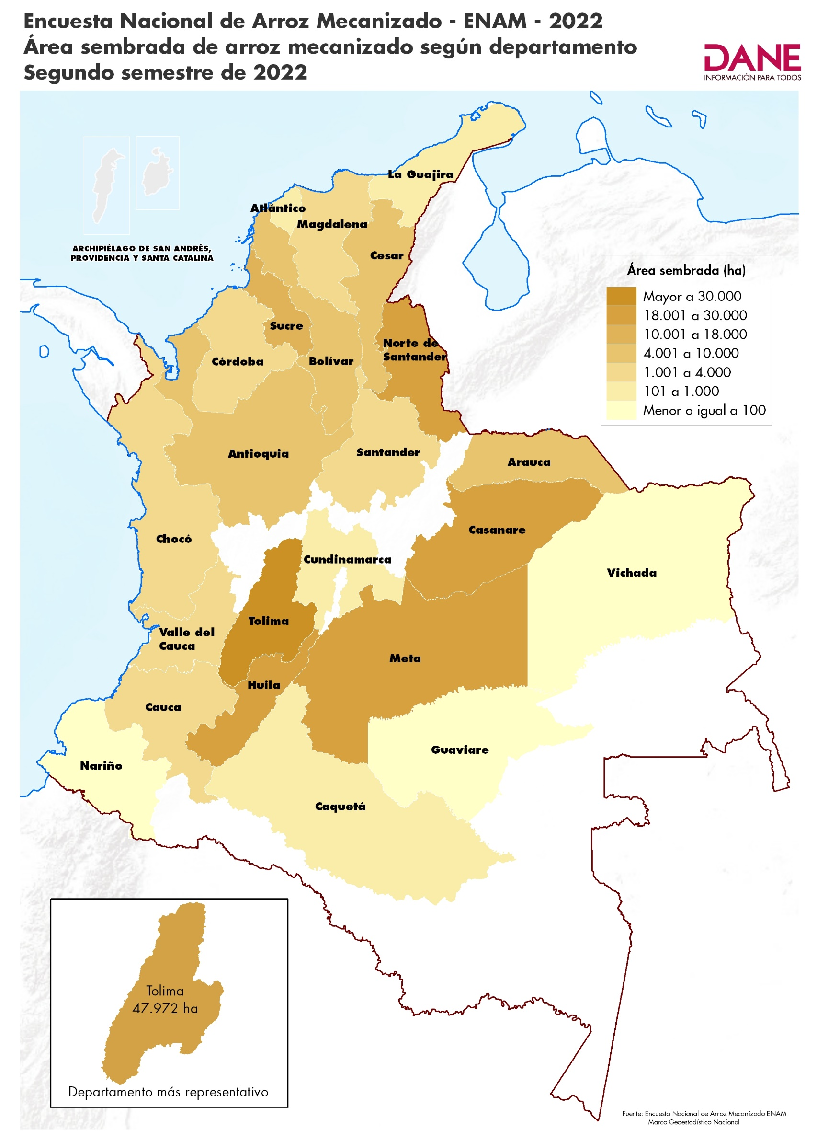
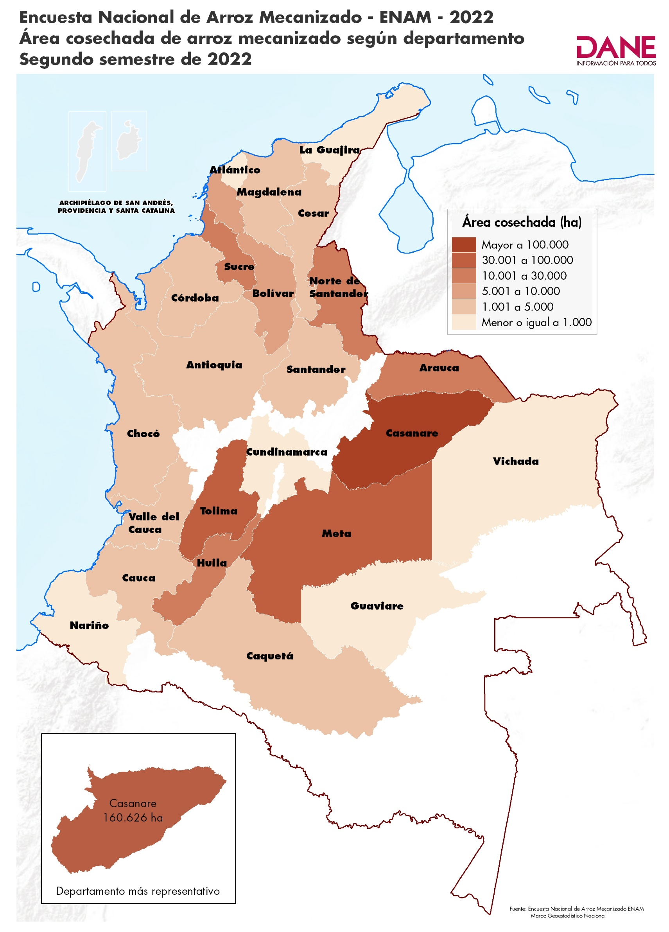

Cuadro 2
ENCUESTA NACIONAL DE ARROZ MECANIZADO, ENAM II SEMESTRE 2022

Área sembrada y producción de arroz mecanizado (participación, variación y contribución) Principales departamentos arroceros II Semestre (2021 - 2022)

Índice
Cuadro 2. Área sembrada y producción de arroz mecanizado según departamentos (c.v.e., participación, variación y contribución)
Departamento | Área sembrada |  |  |  |  |  |  | Producción2
 | 2021-II |  | 2022-II |  |  | Variación | Contribución (p.p) | 2021-II |  | 2022-II |  |  | Variación | Contribución (p.p)
 | Hectárea (ha) | Participación (%) | Hectárea (ha) | CVe (%) | Participación (%) |  |  | Tonelada (t) | Participación (%) | Tonelada (t) | CVe (%) | Participación (%)
Total Nacional | 151,988 | 100.0 | 177,221 | 1.7 | 100.0 | 16.6% |  | 2,117,930 | 100.0 | 2,026,227 | 0.5 | 100.0 | -4.3%

Meta | 14,557 | 9.6 | 18,069 | - | 10.2 | 24.1% | 2.3 | 302,027 | 14.3 | 374,712 | 0.8 | 18.5 | 24.1% | 3.4
Casanare | 13,843 | 9.1 | 19,631 | - | 11.1 | 41.8% | 3.8 | 914,932 | 43.2 | 851,900 | 0.9 | 42.0 | -6.9% | -3.0
Tolima | 40,397 | 26.6 | 47,972 | - | 27.1 | 18.8% | 5.0 | 367,531 | 17.4 | 295,896 | 1.2 | 14.6 | -19.5% | -3.4
Huila | 18,700 | 12.3 | 18,083 | 2.3 | 10.2 | -3.3% | -0.4 | 98,576 | 4.7 | 123,131 | 0.5 | 6.1 | 24.9% | 1.2
Resto Departamentos 1 | 64,490 | 42.4 | 73,466 | 4.0 | 41.5 | 13.9% | 5.9 | 434,864 | 20.5 | 380,588 | 0.6 | 18.8 | -12.5% | -2.6

Fuente: DANE - Fedearroz, FNA.
1 Resto Departamentos: Antioquia, Arauca, Atlántico, Bolívar, Caquetá, Cauca, Cesar, Chocó, Córdoba, Cundinamarca, La Guajira, Guaviare, Magdalena, Nariño, Norte de Santander, Santander, Sucre, Valle del Cauca y Vichada.
2 Producción total de arroz paddy verde
Nota:
La diferencia en la sumatoria de variables obedece al sistema de aproximación de dígitos.
La producción es el resultado de multiplicar el área cosechada por el rendimiento (t/ha) estimado en el mismo periodo.
(-) no aplica.
p.p. Puntos Porcentuales
Actualizado el 09 de febrero de 2023

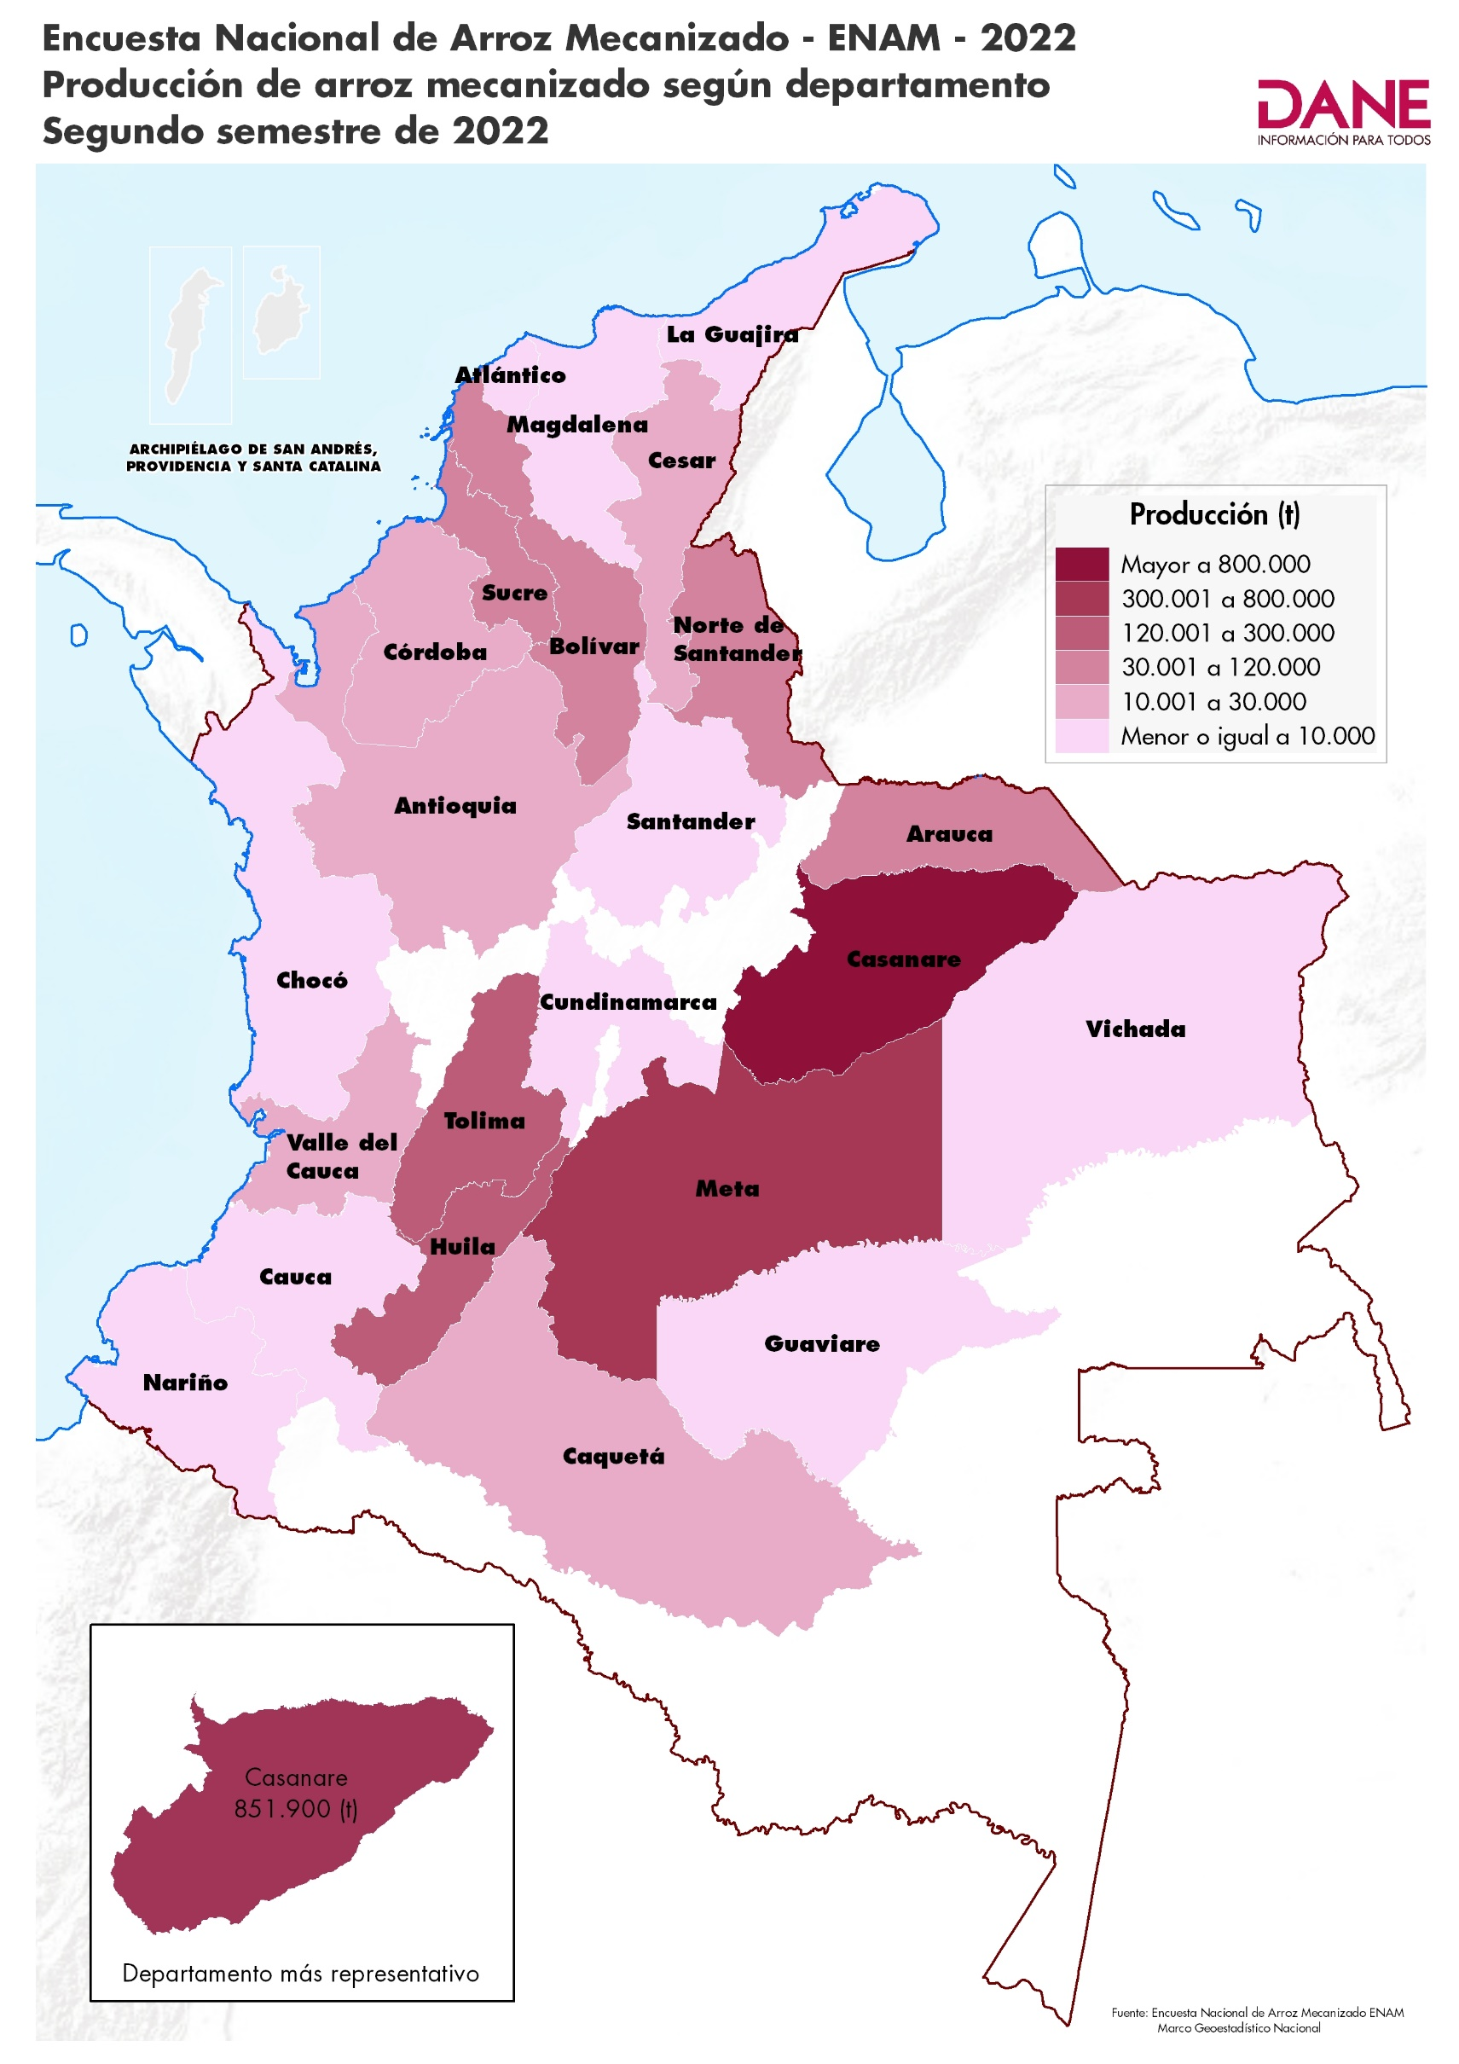

Cuadro 6
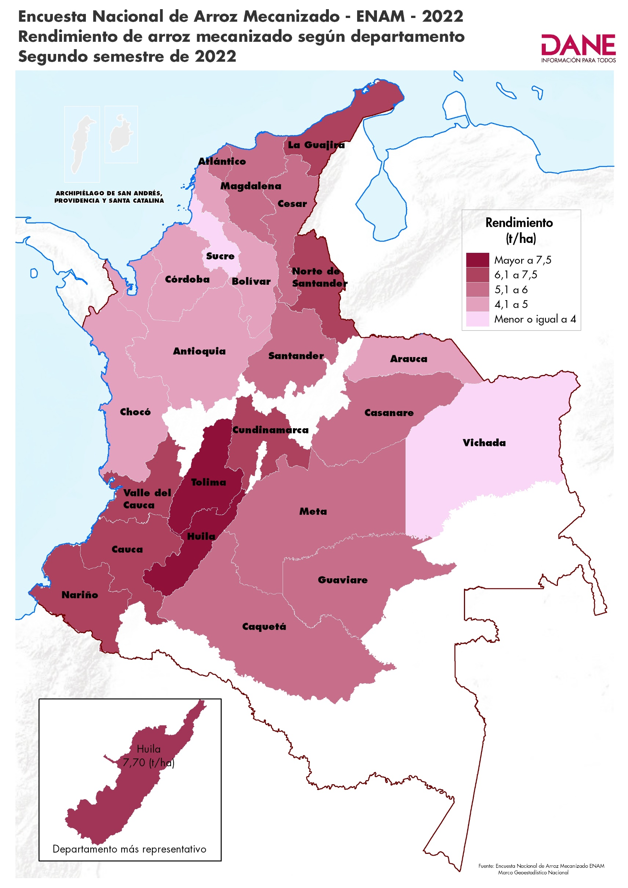
ENCUESTA NACIONAL DE ARROZ MECANIZADO, ENAM II SEMESTRE 2022
Serie de rendimiento de arroz mecanizado, según sistema de producción II Semestre (2016 - 2022)

Índice
Cuadro 6. Serie de rendimiento de arroz mecanizado según sistema de producción en tonelada por hectárea (t/ha)
Sistema de Producción | Rendimiento (t/ha)
 | 2016 - II | 2017 - II | 2018 - II | 2019 - II | 2020 - II | 2021 - II | 2022 - II

Riego | 6.57 | 6.24 | 6.62 | 6.73 | 6.80 | 6.77 | 7.03
Secano | 4.98 | 4.43 | 5.15 | 5.06 | 5.26 | 4.99 | 5.24

Fuente: DANE - Fedearroz, FNA.
Nota: Rendimientos expresados en tonelada por hectárea (t/ha) de arroz paddy verde.
Actualizado el 09 de febrero de 2023

Cuadro 7
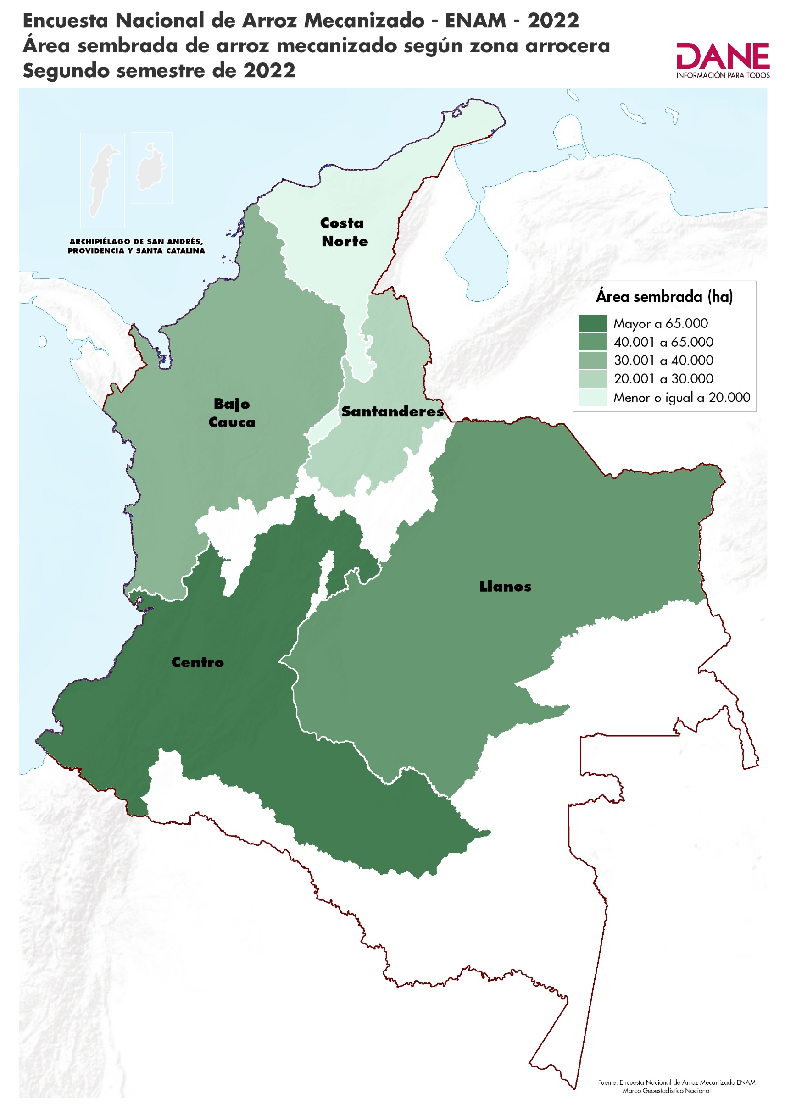
ENCUESTA NACIONAL DE ARROZ MECANIZADO, ENAM II SEMESTRE 2022

Área sembrada de arroz mecanizado según zonas arroceras (participación, variación y contribución) II Semestre (2021 - 2022)

Índice
Cuadro 7. Área sembrada de arroz mecanizado según zonas arroceras (participación, variación y contribución) en hectáreas (ha)
Zona arrocera | Área sembrada
 | 2021-II |  | 2022-II |  |  | Variación | Contribución (p.p)
 | Hectárea (ha) | Participación (%) | Hectárea (ha) | CVe (%) | Participación (%)
Total Nacional | 151,988 | 100.0 | 177,221 | 1.7 | 100.0 | 16.6%

Centro | 61,986 | 40.8 | 69,216 | 0.8 | 39.1 | 11.7% | 4.8
Santanderes | 16,811 | 11.1 | 20,303 | 1.7 | 11.5 | 20.8% | 2.3
Bajo Cauca | 33,971 | 22.4 | 32,654 | 8.8 | 18.4 | -3.9% | -0.9
Costa Norte | 5,922 | 3.9 | 11,411 | - | 6.4 | 92.7% | 3.6
Llanos | 33,298 | 21.9 | 43,637 | - | 24.6 | 31.0% | 6.8

Fuente: DANE - Fedearroz, FNA.
Nota: la diferencia en la sumatoria de variables obedece al sistema de aproximación de dígitos.
p.p. Puntos Porcentuales
(-) no aplica.
Actualizado el 09 de febrero de 2023

